Market Assumptions
 | EEX German Future |  | EEX German Power Spot |  | EEX Future
Year | Base | Peak | Day Ahead | Intraday | CO2
2015 |  |  | 31.8 | 33.0 | 7.59
2016 |  |  | 29.0 | 29.2 | 5.33
2017 |  |  | 34.2 | 34.3 | 5.73
2018 | 34.6 | 42.9 | 41.7 | 41.9 | 15.29
2019 | 39.8 | 49.4 | 37.7 | 37.7 | 24.4
2020 | 42.3 | 52.1 | 30.5 | 31.4 | 24.53
2021 | 41.4 | 51.5 | 96.9 | 89.6 | 52.52
2022 | 61.3 | 76.0 | 235.5 | 235.3 | 80.85
2023 | 44.5 | 55.5 | 249.6 | 249.4
2024 | 124.5 | 152.3 | 264.6 | 264.3
2025 | 113.5 | 142.5 | 280.4 | 280.2
2026 | 98.6 | 122.5 | 280.4 | 280.2
 |  |  | CAGR | 6%

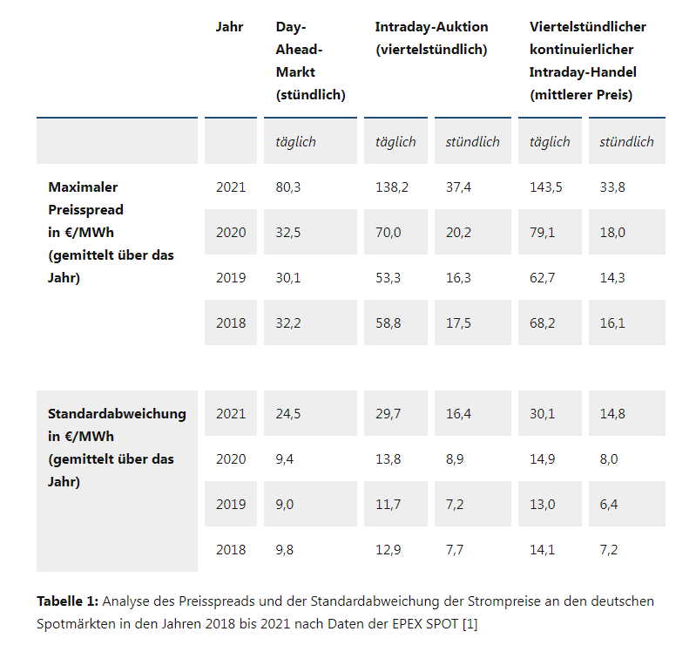

 |  |  |  |  |  | JahrDay-Ahead-Markt
 |  |  |  |  |  | (stündlich)Intraday-Auktion
 |  |  |  |  |  | (viertelstündlich)Viertelstündlicher kontinuierlicher Intraday-Handel
 |  |  |  |  |  | (mittlerer Preis) täglichtäglichstündlichtäglichstündlichMaximaler Preisspread
 |  |  |  |  |  | in €/MWh
 |  |  |  |  |  | (gemittelt über das Jahr)202180,3138,237,4143,533,8202032,570,020,279,118,0201930,153,316,362,714,3201832,258,817,568,216,1 Standardabweichung
 |  |  |  |  |  | in €/MWh
 |  |  |  |  |  | (gemittelt über das Jahr)202124,529,716,430,114,820209,413,88,914,98,020199,011,77,213,06,420189,812,97,714,17,2

